19-08
 |  |  |  |  | Reporte diario de obra (RDO)

 |  |  |  |  | Marcobre

Contrato N.º |  | : |  |  |  |  |  | Fecha de RDO |  |  |  | 2026-08-19 |  |  |  |  |  | Semana03 |  |  |  |  |  |  |  |  |  |  |  |  | Condiciones del clima
Contratista |  | : | PROMCOSER |  |  |  |  | RDO N.º |  |  |  | 028 |  |  |  |  |  |  |  |  |  |  |  |  |  |  |  |  |  |  | T mín. |  | 12°
Ubicación |  | : | Marcona |  |  |  |  | Turno |  |  |  | Día |  |  |  |  |  |  |  |  |  |  |  |  |  |  |  |  |  |  | T máx. |  | 25°
Fecha de Inicio |  | : | 2026-08-19 |  |  |  |  | Regimen |  |  |  | 6X1 |  |  |  |  |  |  |  |  |  |  |  |  |  |  |  |  |  |  | Viento |  | 18Km/h
 |  |  |  |  |  |  |  |  |  |  |  |  |  |  |  |  |  |  |  |  |  |  |  |  |  |  |  |  |  |  | Lluvia |  | --

Cuadrilla de Bancoductos Rampa Sur |  |  |  |  |  |  |  |  |  |  |  |  |  |  |  |  | Cuadrilla de Banco ductos Rampa Norte
Mano de Obra |  |  |  |  |  |  |  |  |  |  | Horas en stand by |  |  |  |  |  | Mano de Obra |  |  |  |  |  |  |  |  |  |  |  |  |  | Horas en stand by
Descripcion |  | Cant. |  | hh/día |  | hh ant. | hh act. |  | hh acum. |  | hh ant. | hh act. |  | hh acum. |  |  | Descripcion |  |  |  | Cant. |  | hh/día |  | hh ant. |  | hh act. |  | hh acum. |  | hh ant. |  | hh act. |  | hh acum.
Operador de retro/minicargador |  | 1.00 |  | 9.50 |  | 0.00 | 9.50 |  | 9.50 |  | 0.00 |  |  | 0.00 |  |  | 0 |  |  |  | 0.00 |  | 10.15 |  | 0.00 |  | 0.00 |  | 0.00 |  | 0.00 |  |  |  | 0.00
Operario Civil |  | 1.00 |  | 9.50 |  | 0.00 | 9.50 |  | 9.50 |  | 0.00 |  |  | 0.00 |  |  | 0 |  |  |  | 0.00 |  | 10.15 |  | 0.00 |  | 0.00 |  | 0.00 |  | 0.00 |  |  |  | 0.00
Operario Mecánico / Eléctrico |  | 1.00 |  | 9.50 |  | 0.00 | 9.50 |  | 9.50 |  | 0.00 |  |  | 0.00 |  |  | 0 |  |  |  | 0.00 |  | 10.15 |  | 0.00 |  | 0.00 |  | 0.00 |  | 0.00 |  |  |  | 0.00
Oficial |  | 1.00 |  | 9.50 |  | 0.00 | 9.50 |  | 9.50 |  | 0.00 |  |  | 0.00 |  |  | 0 |  |  |  | 0.00 |  | 10.15 |  | 0.00 |  | 0.00 |  | 0.00 |  | 0.00 |  |  |  | 0.00
Ayudante |  | 3.00 |  | 9.50 |  | 0.00 | 28.50 |  | 28.50 |  | 0.00 |  |  | 0.00 |  |  | 0 |  |  |  | 0.00 |  | 10.15 |  | 0.00 |  | 0.00 |  | 0.00 |  | 0.00 |  |  |  | 0.00
Conductor de camioneta |  | 1.00 |  | 9.50 |  | 0.00 | 9.50 |  | 9.50 |  | 0.00 |  |  | 0.00 |  |  | 0 |  |  |  | 0.00 |  | 10.15 |  | 0.00 |  | 0.00 |  | 0.00 |  | 0.00 |  |  |  | 0.00
Conductor minivan |  | 1.00 |  | 9.50 |  | 0.00 | 9.50 |  | 9.50 |  | 0.00 |  |  | 0.00 |  |  | 0 |  |  |  | 0.00 |  | 10.15 |  | 0.00 |  | 0.00 |  | 0.00 |  | 0.00 |  |  |  | 0.00
Conductor camión baranda |  | 1.00 |  | 9.50 |  | 0.00 | 9.50 |  | 9.50 |  | 0.00 |  |  | 0.00 |  |  | 0 |  |  |  | 0.00 |  | 10.15 |  | 0.00 |  | 0.00 |  | 0.00 |  | 0.00 |  |  |  | 0.00
Vigía |  | 1.00 |  | 9.50 |  | 0.00 | 9.50 |  | 9.50 |  | 0.00 |  |  | 0.00 |  |  | 0 |  |  |  | 0.00 |  | 10.15 |  | 0.00 |  | 0.00 |  | 0.00 |  | 0.00 |  |  |  | 0.00 |  |  | 48.6
Supervisor |  | 1.00 |  | 9.50 |  | 0.00 | 9.50 |  | 9.50 |  | 0.00 |  |  | 0.00 |  |  | 0 |  |  |  | 0.00 |  | 10.15 |  | 0.00 |  | 0.00 |  | 0.00 |  | 0.00 |  |  |  | 0.00
Supervisor de seguridad |  | 1.00 |  | 9.50 |  | 0.00 | 9.50 |  | 9.50 |  | 0.00 |  |  | 0.00 |  |  | 0 |  |  |  | 0.00 |  | 10.15 |  | 0.00 |  | 0.00 |  | 0.00 |  | 0.00 |  |  |  | 0.00 |  |  | 61.2
ingeniero de calidad |  | 1.00 |  | 9.50 |  | 0.00 | 9.50 |  | 9.50 |  | 0.00 |  |  | 0.00 |  |  | 0 |  |  |  | 0.00 |  | 10.15 |  | 0.00 |  | 0.00 |  | 0.00 |  | 0.00 |  |  |  | 0.00
 |  |  |  |  |  | 0.00 | 0.00 |  | 0.00 |  | 0.00 |  |  | 0.00 |  |  | 0 |  |  |  | 0.00 |  | 10.15 |  | 0.00 |  | 0.00 |  | 0.00 |  | 0.00 |  |  |  | 0.00
Total |  | 14.00 |  |  |  | 0.00 | 133.00 |  | 133.00 |  | 0.00 | 0.00 |  | 0.00 |  |  | Total |  |  |  | 0.00 |  |  |  | 0.00 |  | 0.00 |  | 0.00 |  | 0.00 |  | 0.00 |  | 0.00

Descripción de las actividades mas relevantes del día
Actividades programadas (Partidas) |  |  |  |  |  |  |  |  |  |  |  |  |  |  |  | Und. |  | Metrado |  | Prog. |  | Ejecutado |  |  | Acumulado |  |  | Por ejecutar |  |  | % Avance
 |  |  |  |  |  |  |  |  |  |  |  |  |  |  |  |  |  |  |  |  |  |  |  |  |  |  |  |  |  |  | día |  |  | total
RAMPA SUR
BANCO DUCTO EN CAMINO
EXCAVACIÓN DE ZANJA CON RETROEXCAVADORA 0.60 X 0.80M |  |  |  |  |  |  |  |  |  |  |  |  |  |  |  | M3 |  | 76.8 |  | 9 |  | 9 |  |  | 45 |  |  | 31.8 |  |  | 2.00 |  |  | 58.59%
PERFILADO Y NIVELACION DE TERRENO |  |  |  |  |  |  |  |  |  |  |  |  |  |  |  | ML |  | 160 |  | 20 |  | 20 |  |  | 100 |  |  | 60 |  |  | 2.00 |  |  | 62.50%
COLOCACION DE CAMA DE ARENA E=0.20 |  |  |  |  |  |  |  |  |  |  |  |  |  |  |  | ML |  | 160 |  | 30 |  | 20 |  |  | 100 |  |  | 60 |  |  | 2.00 |  |  | 62.50%
INSTALACIÓN DE BANCODUCTOS |  |  |  |  |  |  |  |  |  |  |  |  |  |  |  | UND. |  | 160 |  | 25 |  | 23 |  |  | 79 |  |  | 81 |  |  | 2.00 |  |  | 49.38%
SUMINISTRO DE AFIRMADO |  |  |  |  |  |  |  |  |  |  |  |  |  |  |  | m3 |  | 38.4 |  | 15 |  | 15 |  |  | 15 |  |  | 23.4 |  |  | 2.00 |  |  | 39.06%
RAMPA NORTE
BANCO DUCTO EN CAMINO |  |  |  |  |  |  |  |  |  |  |  |  |  |  |  | UND. |  |  |  |  |  |  |  |  |  |  |  |  |  |  |  |  |  | -
SUMINISTRO DE AFIRMADO |  |  |  |  |  |  |  |  |  |  |  |  |  |  |  | UND. |  | 46.08 |  | 15 |  | 15 |  |  | 15 |  |  | 31.08 |  |  | 2.00 |  |  | 32.55%
Registro de interferencias |  |  |  |  |  |  |  |  |  |  |  |  |  |  |  |  |  |  |  |  |  |  |  |  |  |  |  | 0
Atribuible a AESA |  |  |  |  |  |  |  |  |  |  |  |  |  |  |  |  | Atribuible a PROMCOSER
------------------------------------- |  |  |  |  |  |  |  |  |  |  |  |  |  |  |  |  | -------------------------------------
Observaciones
1. Control de Avance (Producción Real vs. Programa) - Excavación de Zanja (0.60×0.60 m): 9.00 m³ (25.00 ml) ejecutados. Meta cumplida al 100%. - Perfilado y Nivelación: 20.00 ml ejecutados. Meta cumplida al 100%. - Cama de Arena (e=0.20 m): 20.00 ml colocados. Meta cumplida al 100%. - Instalación de Bancoductos: 23.00 ml instalados. Meta cumplida al 100%. - Suministro de Afirmado: 15.00 m³ colocados. Meta cumplida al 100%. 2. Análisis de Rendimiento y Estado del Frente - Frente Rampa Sur cerrado con rendimiento óptimo. Todas las actividades civiles y de montaje mecánico cumplieron con el programa establecido para la jornada. - Tramo de 20.00 metros lineales de bancoducto queda completamente instalado, alineado y con topografía conforme. - Pendiente: Coordinar la liberación de los protocolos con la supervisión de AESA al inicio de la jornada de mañana para proceder con el TRAMO DE ESTACIONAMIENTO.

Incidencias de seguridad

Puntos criticos
1. Riesgos identificados

2. Plan de acción

Actividades Contributivas / Adicionales

Reporte de Seguridad
REPORTE DIARIO DE ACTIVIDADES DE SSOMA |  |  |  |  |  |  | FECHA: |  |  | 2026-08-19
REPORTE DIARIO DE ACTIVIDADES DE SSOMA 📅 19/08/2026 🍃 1. Control de Alcohol y Drogas ✅ Se ejecutó la prueba de alcotest al 100 % del personal de PROMCOSER antes del inicio de la jornada laboral. 👷 Personal evaluado: 10 trabajadores. 🟢 Resultados: 10 resultados negativos (100 % de cumplimiento). 🎓 2. Charlas y Capacitaciones 🗣️ Buenos Días Mina Justa (BDMJ) 📚 Tema: las enfermedades ocupacionales Inspecciones y Verificaciones en Campo 🚧 Bancoductos Sur (Fabricacion) 💻 4. Actividades Administrativas 📄 se realizaron todos los documentos de gestion con respecto a seguridad continuan la construccion de bancoductos
Reporte de Calidad

 | Fotografia N°01 |  |  |  |  |  |  |  |  |  |  |  |  |  |  |  | Fotografia N°02
 | 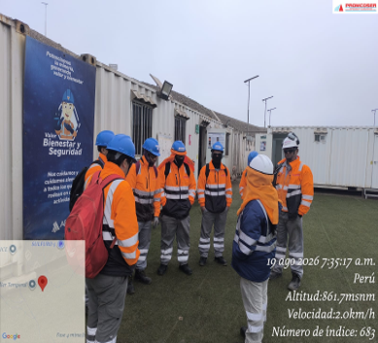 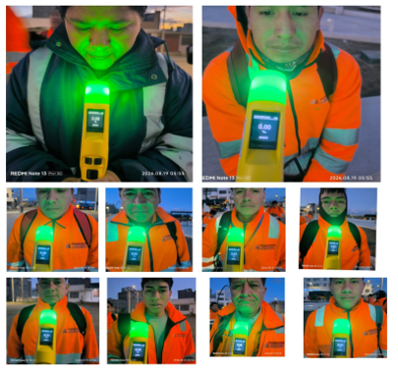 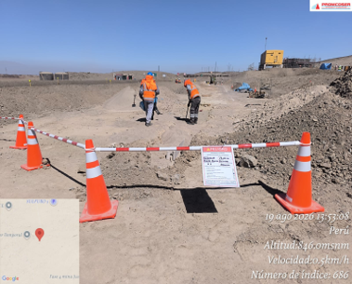 |  |  |  |  |  |  |  |  |  |  |  |  |  |  |  | 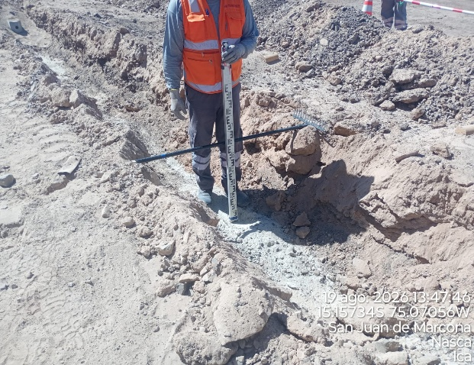

 | Charla Diaria BD,control de alcotest, delimitacion de zona de trabajo |  |  |  |  |  |  |  |  |  |  |  |  |  |  |  | nivel de fondo de excavacion

 | Fotografia N°01 |  |  |  |  |  |  |  |  |  |  |  |  |  |  |  | Fotografia N°01
 | 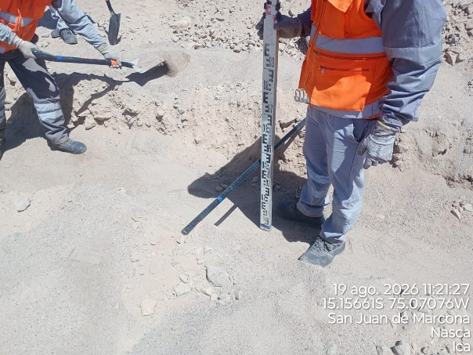 |  |  |  |  |  |  |  |  |  |  |  |  |  |  |  | 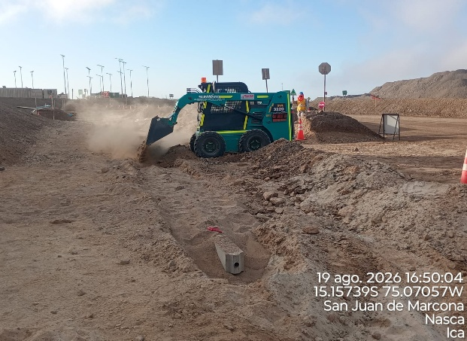

 | nivel de cama de excavacion de fondo |  |  |  |  |  |  |  |  |  |  |  |  |  |  |  | colocacion de arena capa superior

 | Fotografia N°03 |  |  |  |  |  |  |  |  |  |  |  |  |  |  |  | Fotografia N°04
 | 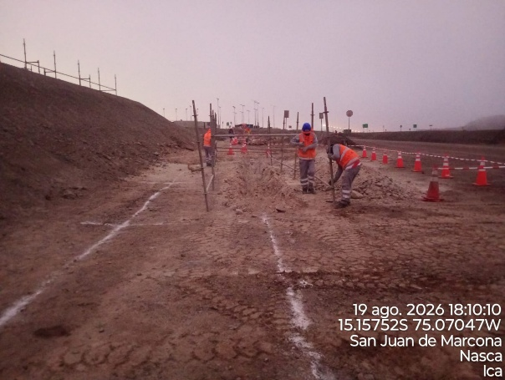 |  |  |  |  |  |  |  |  |  |  |  |  |  |  |  | 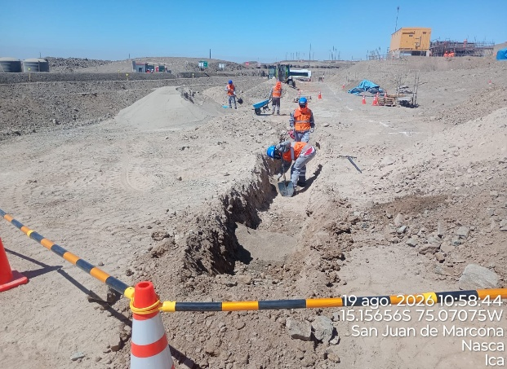

 | instalacion de bancoductos |  |  |  |  |  |  |  |  |  |  |  |  |  |  |  | instalacion de bancoductos

Histograma de Equipos |  | 2026-08-19
 |  |  |  |  |  |  |  |  | Jornada laboral |  |  | Jornada Laboral | 7:00:00 | 7:30:00 | 8:00:00 | 8:30:00 | 9:00:00 | 9:30:00 | 10:00:00 | 10:30:00 | 11:00:00 | 11:30:00 | 12:00:00 | 12:30:00 | 13:00:00 | 13:30:00 | 14:00:00 | 14:30:00 | 15:00:00 | 15:30:00 | 16:00:00 | 16:30:00 | 17:00:00
 | Equipos |  |  |  |  | hh.ss | hh.aa |  | Actividad |  |  | UbicaciónCANTERA | 7:00:00 | 7:30:00 | 8:00:00 | 8:30:00 | 9:00:00 | 9:30:00 | 10:00:00 | 10:30:00 | 11:00:00 | 11:30:00 | 12:00:00 | 12:30:00 | 13:00:00 |  |  | 14:30:00 | 15:00:00 | 15:30:00 | 16:00:00 | 16:30:00 | 17:00:00 | 17:30:00 | 18:00:00 | 18:30:00 | HORAS ACUMULADAS POR EQUIPO
EQUIPOS | Retroexcavadora |  |  |  |  | 2.5 |  |  |  |  |  |  |  |  |  |  |  |  |  |  | 0.5 | 0.5 |  |  |  | 0.5 | 0.5 | 0.5 |  |  |  |  |  |  |  |  | 1.25
 | Minicargador |  |  |  |  | 3.5 |  |  | instalacion de bancoductos |  |  |  |  |  |  |  |  |  | 0.5 | 0.5 | 0.5 | 0.5 | S | S | S |  |  |  | 0.5 | 0.5 | 0.5 |  |  |  |  |  | 1.75
 |  |  |  |  |  | hh.ss | hh.aa
EQUIPOS MENORES | Vibroapisonar |  |  |  |  | 0 |  |  |  |  |  |  |  |  |  |  |  |  |  |  |  |  |  |  |  |  |  |  |  |  |  |  |  |  |  |  | 0
 |  |  |  |  |  | 0 |  |  |  |  |  |  |  |  |  |  |  |  |  |  |  |  |  |  |  |  |  |  |  |  |  |  |  |  |  |  | 0
 |  |  |  |  |  | 0 |  |  |  |  |  |  |  |  |  |  |  |  |  |  |  |  |  |  |  |  |  |  |  |  |  |  |  |  |  |  | 0
 |  |  |  |  |  | 0 |  |  |  |  |  |  |  |  |  |  |  |  |  |  |  |  |  |  |  |  |  |  |  |  |  |  |  |  |  |  | 0
 |  |  |  |  |  | 0 |  |  |  |  |  |  |  |  |  |  |  |  |  |  |  |  |  |  |  |  |  |  |  |  |  |  |  |  |  |  | 0
 | Total |  |  |  |  | 6 | 0 |  | 0 |  |  | Frecuencia de equipos | 0 | 0 | 0 | 0 | 0 | 0 | 0.5 | 0.5 | 1 | 1 | 0 | 0 | 0 | 0.5 | 0.5 | 0.5 | 0.5 | 0.5 | 0.5 | 0 | 0 | 0 | 0 | 0

